Hoja1
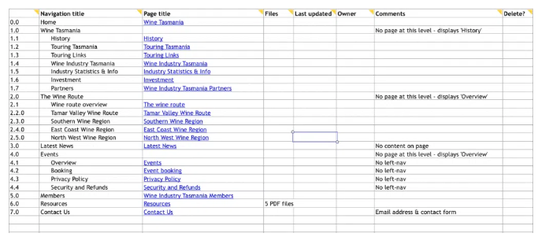
 | Titulo de Navegación | Título de Página
0.0 | Home | Recursos Cristianos
1.0 | Noticias | Noticias Cristianas
2.0 | Comunidad Cristiana
3.0 | Niños
4.0 | Jóvenes
5.0 | Matrimonios
6.0 | Música y Arte
7.0 | Contactanos
8.0 | Sugerencias y comentarios

